沼津・三島
新聞無購読世帯ポスティング

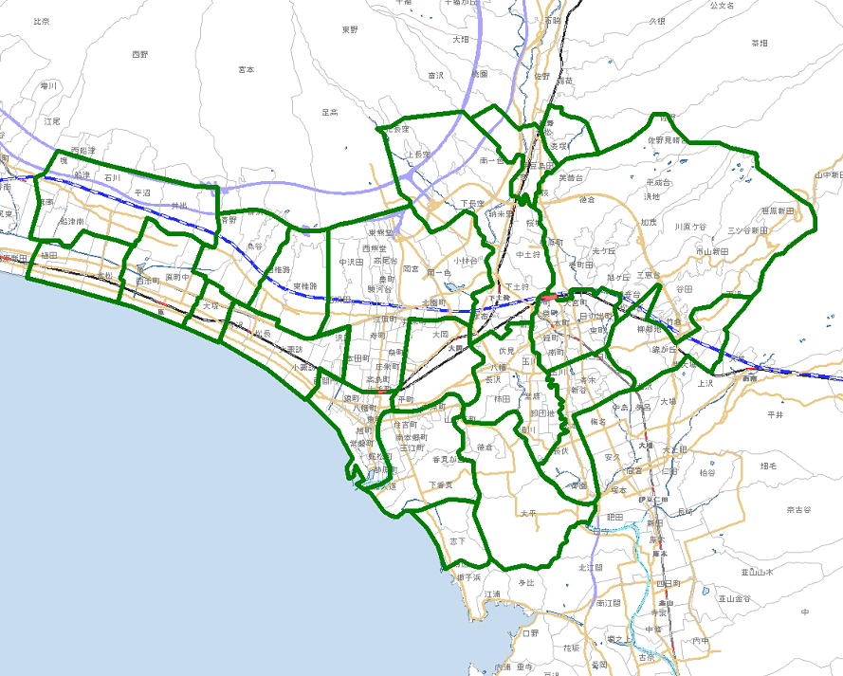

裾1
裾2

長1
清1
三1
三2
三3
三4

原4

愛2
原3
原2
沼1
沼2
沼3
沼4
沼5
沼6
愛1

原1
沼7

沼津・裾野版 配布期間 |  |  | 年 月 日 |  |  | 曜日 | 【水～土曜日 4日間配布】 |  | サイズ
生活情報お届け便 配布期間 |  |  | 年 月 日 |  |  | 曜日 | 【毎週水～金曜日3日間配布】
広告主 |  |  |  |  | タイトル |  |  |  | 部数
 |  |  |  |  |  |  |  |  |  | 2026.08
原・愛鷹・沼津ｴﾘｱ |  | ポス部数 | 配布部数 | 三島ｴﾘｱ |  | ポス部数 | 配布部数 | 裾野ｴﾘｱ |  | ポス部数 | 配布部数
原1 | 大塚 | 配布休止 |  | 長1 | 長泉町 | 5,600 |  | 裾1 | 東地区 | 配布休止
原2 | 原 | 配布休止 |  | 清1 | 清水町 | 3,750 |  | 裾2 | 西地区 | 配布休止
原3 | 原西 | 配布休止 |  | 三1 | 駅北 | 6,000
原4 | 浮島 | 配布休止 |  | 三2 | 旧市内 | 4,400
愛1 | 東・西椎路 | 1,250 |  | 三3 | 旧中郷 | 2,000
愛2 | 東原・鳥谷 | 1,250 |  | 三4 | 谷田 | 1,850
生活情報お届け便の配布は2026年8月3週で終了になります。
沼1 | 金岡・駅北 | 6,000
沼2 | 大岡 | 2,500
沼3 | 駅南 | 1,200
沼4 | 香貫 | 3,500
沼5 | 静浦 | 500
沼6 | 徳倉・大平 | 850
沼7 | 今沢・片浜 | 1,500
原～沼津ｴﾘｱ 小計 |  | 18,550 | 0 | 三島ｴﾘｱ 小計 |  | 23,600 | 0 | 裾野ｴﾘｱ 小計 |  | 0 | 0
 |  |  |  |  |  |  |  | 合 計 |  | 42,150
 |  |  | 〒422-8051 |  |  | 【TEL】054-283-1977
 |  |  | 静岡市駿河区中野新田346-2 |  |  | 【FAX】054-284-0178

静岡市(葵区･駿河区)
オリポス 静岡版

静7
静8
静1
静17
静5
静6
静2
静4
静9
静11
静16
静3
静10
静12
静13
静14
静15

静6
静16
静4
静2
※本広告の内容は、平成30年3月1日現在です。予告なくサービスを変更する場合がございます。予めご了承下さい。

静5
静9

静3
静3
静10
静10
静11
静13
静13

静15
静15
静12
静12

静14
静14

静岡版 配布期間 |  |  | 年 月 日 |  |  | 曜日 | 【水～土曜日 4日間配布】 |  | サイズ
広告主 |  |  |  |  | タイトル |  |  |  | 部数
 |  |  |  |  |  |  |  |  |  | 2026.08
駅北ｴﾘｱ |  | ポス部数 | 配布部数 | 駅南ｴﾘｱ |  | ポス部数 | 配布部数 | 安倍川以西ｴﾘｱ |  | ポス部数 | 配布部数
静1 | 松富 | 2,100 |  | 静9 | 小鹿 | 1,650 |  | 静14 | 用宗 | 2,800
静2 | 篭上 | 1,850 |  | 静10 | 八幡 | 1,550 |  | 静15 | 丸子 | 2,050
静3 | 本通 | 2,600 |  | 静11 | 高松 | 3,000 |  | 静16 | 羽鳥 | 2,650
静4 | 安東 | 2,650 |  | 静12 | 中島 | 1,700 |  | 静17 | 安倍口 | 600
静5 | 鷹匠 | 1,700 |  | 静13 | 中田 | 2,150
静6 | 上土 | 1,450
静7 | 麻機 | 2,100
静8 | 瀬名 | 1,600
駅北ｴﾘｱ 小計 |  | 16,050 | 0 | 駅南ｴﾘｱ 小計 |  | 10,050 | 0 | 安倍川以西ｴﾘｱ 小計 |  | 8,100 | 0
 |  |  |  |  |  |  |  | 合 計 |  | 34,200 | 0
 |  |  | 〒422-8051 |  |  | 【TEL】054-283-1977
 |  |  | 静岡市駿河区中野新田346-2 |  |  | 【FAX】054-284-0178

焼津･藤枝・島田
オリポス 志太版

焼5
焼6
焼7
焼8
焼1
焼2
焼3
焼4
焼9
藤2
藤3
藤4
藤5
藤6
藤7
藤8
藤9
藤10
藤11
藤12
島1
島5
島3
島2
島6
島4

志太版 配布期間 |  |  | 年 月 日 |  |  | 曜日 | 【水～土曜日 4日間配布】 |  | サイズ
広告主 |  |  |  |  | タイトル |  |  |  | 部数
 |  |  |  |  |  |  |  |  |  | 2026.08
焼津ｴﾘｱ |  | ポス部数 | 配布部数 | 藤枝ｴﾘｱ |  | ポス部数 | 配布部数 | 島田ｴﾘｱ |  | ポス部数 | 配布部数
焼1 | 東益津 | 650 |  | 藤2 | 葉梨 | 1,500 |  | 島1 | 伊久美 | 300
焼2 | 駅北 | 2,100 |  | 藤3 | 広幡 | 1,400 |  | 島2 | 旗指 | 2,200
焼3 | 豊田 | 3,200 |  | 藤4 | 西益津 | 300 |  | 島3 | 駅北 | 1,430
焼4 | 焼津 | 1,500 |  | 藤5 | 藤枝 | 2,450 |  | 島4 | 駅南 | 1,780
焼5 | 小川 | 1,700 |  | 藤6 | 藤岡 | 450 |  | 島5 | 六合 | 2,200
焼6 | 石津 | 2,150 |  | 藤7 | 志太 | 1,850 |  | 島6 | 初倉Ａ | 1,190
焼7 | 和田 |  |  | 藤8 | 駅前駅北 | 2,800
焼8 | 大富 | 2,200 |  | 藤9 | 駅南東部 | 970
焼9 | 大井川 | 1,500 |  | 藤10 | 駅南西部 | 1,060
 |  |  |  | 藤11 | 駅南南部 | 780
 |  |  |  | 藤12 | 駅南北部 | 2,950
焼津市 小計 |  | 15,000 | 0 | 藤枝市 小計 |  | 16,510 | 0 | 島田市 小計 |  | 9,100 | 0
 |  |  |  |  |  |  |  | 合 計 |  | 40,610
 |  |  | 〒422-8051 |  |  | 【TEL】054-283-1977
 |  |  | 静岡市駿河区中野新田346-2 |  |  | 【FAX】054-284-0178

